新引导顺序0731-0815
关卡 |  |  | 场景战斗内容 | 引导内容 | 核心内容： | 核心奖励 | 需要金币 |  | 章节 | 章节最后一关 | 章节奖励 | 前两星，外形改变： | 三星： | 二号技能 |  |  | 七日奖励 | （配置9周63天数据）
第 | 1 | 关 | 04场景，警察局门口撞车情节后，开启面包车，生成三个怪，警察局大厅门口，有通关结束网格，怪物血量很高，单配 |  |  |  |  | 漆黑的警局 | map1 | 10 | G17 + M16 + AK | 瞄准镜，红外瞄准器（有红线的那种） | 榴弹发射器 | 手枪，散射一次，m16和ak增加榴弹 | 安吉尔 | 手雷 | 1 | 金币 | 0 | 3000
第 | 2 | 关 | 14场景 大厅，到办公室 |  | 警局翻尸体， |  |  | 一丝光明 | map2 | 16 | 雷明顿散弹枪 | 瞄准镜，红外瞄准器（有红线的那种） |  | 散射一次 |  |  | 2 | 英雄 | hero_05_1（炮台英雄） | 1
第 | 3 | 关 | 14场景 办公室 到砸门处 |  | 搜索箱子，掉落保护罩buff，躲楼梯下面通关 |  |  |  | map3 | 30 | MG42 | 瞄准镜，红外瞄准器（有红线的那种） |  | 散射一次，扇形 | 沙耶 | 夹子 | 3 | 金币 | 0 | 20000
第 | 4 | 关 | 14场景 砸门处，到楼梯口 |  | 搜索箱子，掉落散弹buff，到楼梯通关 |  |  |  | map4 | 40 | 巴雷特狙击步枪 | 瞄准镜，红外瞄准器（有红线的那种） |  | 散射一次 | 克莱尔 |  | 4 | 金币 | 0 | 40000
第 | 5 | 关 | 13场景 主武器升级引导 13 上楼口 （手枪）砸中间门 | 手枪升级引导 |  |  |  |  | map5 | 50 | 喷火器 | 瞄准镜，红外瞄准器（有红线的那种） | 类似榴弹发射器 | 火球炸弹，产生火焰滩 | 尼尔 |  | 5 | 钻石 | 0 | 10
第 | 6 | 关 | 13场景 中间 旁边安吉尔，到客厅 |  | 安吉尔守门，可对话，但是不跟着走，不获得英雄 |  |  |  | map6 | 60 | 榴弹枪 | 瞄准镜，红外瞄准器（有红线的那种） |  | 齐射一次 |  |  | 6 | 钻石 | 0 | 30
第 | 7 | 关 | 13场景 客厅到大办公室 旁边的小办公室开电闸， |  |  |  |  |  | map7 | 70 | 格林机枪 | 瞄准镜，红外瞄准器（有红线的那种） |  | 弹雨一次，全屏 |  |  | 7 | 英雄 | hero_17_1（死亡收割） | 1
第 | 8 | 关 | 13场景 打boss ，跟随作战， | 结束后，引导英雄出战 | 警察局长 boss103001 局长菲利安 enemy016 | 送：安吉尔（保护盾） |  |  | map8 | 80 | 激光枪 | 瞄准镜，红外瞄准器（有红线的那种） | 类似榴弹发射器 | 激光球炸弹，炸周边
第 | 9 | 关 | 13场景 再中间出生，到门口， | 关卡中引导使用英雄技能 |  |  |  |  | map9 | 90 | 电浆枪 | 瞄准镜，红外瞄准器（有红线的那种） | 类似榴弹发射器 | 电浆球，飞出去时，电周边的人，存在N秒，慢慢飞
第 | 10 | 关 | 14场景 楼梯口，到大厅，14场景大厅，开电闸 |  | 电闸招怪，找到报告； |  |  |  | map10 | 100
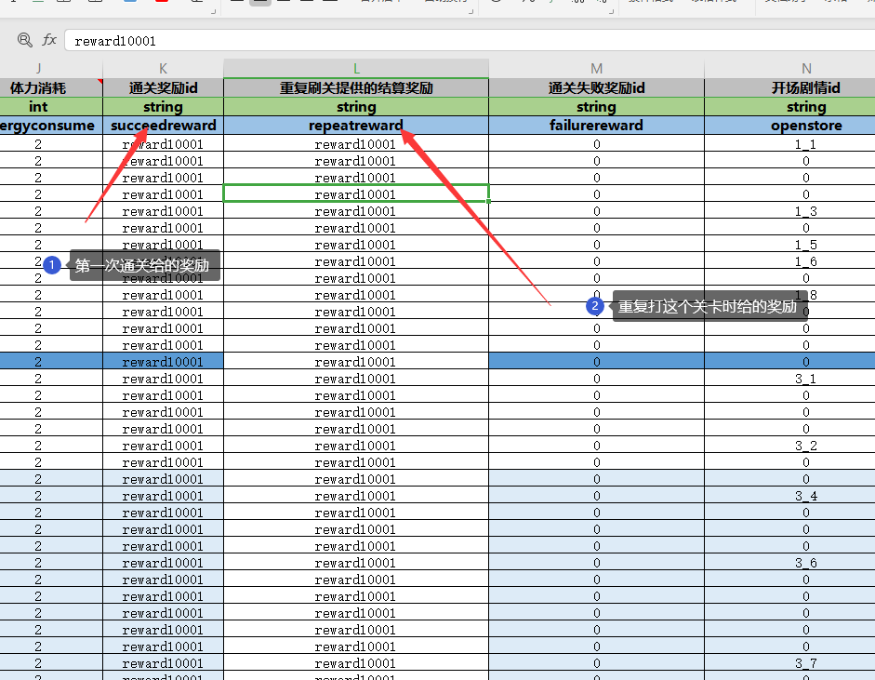
第 | 11 | 关 | 07场景 去掉门 警局恢复电力， 结束后，英雄解锁，并引导出战 | 结束后，引导换抢 | boss102001 探长安格森 enemy015 | 送M16 |  |  | 结束装备安装
第 | 12 | 关 | 11场景 医院 关内英雄技能使用 侧门进入；大厅药房 救人；关内内使用英雄技能 |  | 吉姆 （救人） |  |  |  | 第11关结束 副武器升级卡
第 | 13 | 关 | 11场景 出生在药房，找吉娜博士，对完话，刷怪 |  | 吉娜博士 boss123001 艾拉博尔主任 enemy040
第 | 14 | 关 | 12场景 找到实验样品 算通关；样品旁边室有药品； | 关结束 副武器安装 | 怪物很多，基本就是跑到就行；实验样品； | 送：手雷 |  |  |  | buff表 | BuffData.xlsx |  | 宝箱数据关联： | ChestData.xlsx
第 | 15 | 关 | 12场景 找一些实验材料 | 关卡中引导使用副武器 | 实验器材 |  |  |  |  | 技能数据总表 | SkillData.xlsx |  | 商店数据表： | ShopChestData.xlsx
第 | 16 | 关 | 12场景 维修电源开关，引来一波怪物 |  | 开电闸 boss战 boss10001 突变实验蟾蜍 enemy022 |  |  |  |  | 技能逻辑数据表 | SkillLogicalData.xlsx |  | 七天登陆奖励： | SevenDay.xlsx
第 | 17 | 关 | 10场景 引来了更多的怪物，其中多只小蛤蟆 | 结束 引导装备安装 | 送护甲， | 送：防刺服 |  |  |  | 技能资源表 | SkillRes.xlsx |  | 商店购买表： | GoodsData.xlsx
第 | 18 | 关 | 10场景 |  |  |  |  |  |  |  |  |  | 资源关卡产出： | CardTaskData.xlsx
第 | 19 | 关 | 10场景 实验室外逃的生物 |  | boss121001 强殖寄生者 enemy038 |  |  |  |  | 升级卡表： | CardData.xlsx
第 | 20 | 关 | 19场景 |  | 沙耶，站桩 | 送：夹子 |  |  |  |  |  |  | 章节奖励 | ChapterReward.xlsx
第 | 21 | 关 | 20场景 | 结束 更换副武器 | laoshuboss001 巨骨寄生鼠 enemy011
第 | 22 | 关 | 21场景 |  | 安东尼，对话 （救人）
第 | 23 | 关 | 19场景 | 结束 解锁营地；英雄2解锁，并引导出战 |  | 送：沙耶 （治疗） |  |  |  | 挑战关卡配置表： | ChallengeStage.xlsx |  | 武器表： | WeaponRes.xlsx
第 | 24 | 关 | 20场景 |  | boss116001 小巨骨蜴王 enemy033 |  |  |  |  | 无尽关卡奖励表： | EndlessArenaRankRewardData.xlsx |  |  | WeaponData.xlsx
第 | 25 | 关 | 21场景 |  |  |  |  |  |  | 无尽关卡配置表： | EndlessArenaStage.xlsx |  | 场景掉落物： | FallItemData.xlsx
第 | 26 | 关 | 19场景 |  |  |  |  | 送饰品 |  | 无尽关卡表： | EndlessStage.xlsx |  |  | FallDown.xlsx
第 | 27 | 关 | 20场景 |  | boss119001 巨骨蜴王 enemy036 | 送：喷子 |  | 结束 引导饰品安装 |  | 资源关卡表： | CardActivityStage.xlsx |  | 怪物掉落表： | DropItem.xlsx
第 | 28 | 关 | 21场景 |  |  |  |  |  |  | 金币关卡表： | GoldStage.xlsx |  | 地物表： | Ground.xlsx
第 | 29 | 关 | 20场景 |  | boss127001 巨腐蛇 enemy044 |  |  |  |  |  |  |  | 奖励总表： | RewardData.xlsx
第 | 30 | 关 | 21场景 | 结束，引导玩家被动技能升级 |  |  |  |  |  | 装备材料表： | EquipMat.xlsx |  | 账号升级表： | AccountUpgrade.xlsx
第 | 31 | 关 | 20场景 |  |  |  |  |  |  |  |  |  | 基地材料表：（停用） | BaseMat.xlsx
第 | 32 | 关 | 19场景 | 结束，引导玩家升级 | 随机boss |  |  |  |  |  |  |  |  | BaseScene.xlsx
第 | 33 | 关 | 18场景 |  | 克莱尔 （狙击枪） | 送：狙击 |  |  |  | 游戏引导表： | GameGuidData.xlsx
第 | 34 | 关 | 18场景 |  | 采集化工样品
第 | 35 | 关 | 18场景 |  | 注意汽油桶
第 | 36 | 关 | 18场景 | 结束，引导英雄升级 + 升星 | 注意火焰陷阱 |  |  |  |  | 关卡配置表： | GeneralStage.xlsx
第 | 37 | 关 | 18场景 |  | boss20001 狙击手维列 enemy020 |  |  |  |  |  |  |  | 召唤表（英雄用） | SummonData.xlsx
第 | 38 | 关 | 17场景 |  | 注意电网陷阱 注意电塔 | 送：地雷
第 | 39 | 关 | 17场景 |  | 吉姆（救人） |  |  |  |  | 英雄数据表： | HeroData.xlsx
第 | 40 | 关 | 17场景 | 结束，引导英雄主动技能升级 |  |  |  |  |  | 英雄资源表： | HeroRes.xlsx |  | 关卡表： | Scene.xlsx
第 | 41 | 关 | 17场景 |  | boss125001 保安主管勒布鲁斯 enemy042 |  |  |  |  | 英雄数据关联表：（内部使用） | LevelIDData.xlsx |  |  | SceneOOP.xlsx（弃用）
第 | 42 | 关 | 17场景 |  | 随机boss
第 | 43 | 关 | 16场景 |  | 注意电锯 注意机械陷阱
第 | 44 | 关 | 16场景 | 结束，引导英雄被动技能升级 |  |  |  |  |  | 怪物表： | Monster.xlsx |  | 音乐音效表： | SoundRes.xlsx
第 | 45 | 关 | 16场景 |  | boss128001 弹驽普利维 enemy045，二次遇见克莱尔 | 送：克莱尔 |  |  |  | 怪物生成表： | MonsterWaveSetting.xlsx
第 | 46 | 关 | 16场景
第 | 47 | 关 | 16场景 |  | 随机boss |  |  |  |  | NPC表 | NpcData.xlsx |  | 塔防表： | TowerDefenceStage.xlsx
第 | 48 | 关 | 15场景 | 结束 引导武器升星 | 站桩英雄：萝拉 hero_01（不送，站桩） |  |  |  |  |  |  |  | 塔防英雄表： | TowerHeroData.xlsx
第 | 49 | 关 | 15场景 |  |  |  |  |  |  | 主角表： | RoleData.xlsx
第 | 50 | 关 | 15场景 |  | boss130001 追踪者 enemy047 |  |  |  |  | 主角被动技能升级表： | RolePassiveExpend.xlsx
第 | 51 | 关 | 15场景 |  |  |  |  |  |  | 主角被动技能表： | RolePassiveSkillData.xlsx
第 | 52 | 关 | 15场景 | 结束 装备升星卡 | 随机boss |  |  |  |  | 主角皮肤表： | RoleSkin.xlsx
第 | 53 | 关 | 22场景 |  | boss118001 电锯托勒 enemy035 | 送：火焰喷射器
第 | 54 | 关 | 22场景
第 | 55 | 关 | 22场景 |  | boss111001 巨型变异红蜘蛛 enemy027 |  |  |  |  |  |  | boss40001 尖刺柏尔普 enemy021
第 | 56 | 关 | 22场景 |  |  |  |  |  |  |  |  | boss112001 触手寄生实验III型 enemy025
第 | 57 | 关 | 22场景 |  | 随机boss |  |  |  |  |  |  | boss113001 狼锤斯蒂芬 enemy024
第 | 58 | 关 | 23场景 |  |  |  |  |  |  |  |  | boss129001 巨眼G2僵尸 enemy046
第 | 59 | 关 | 23场景 |  |  |  |  |  |  |  |  | boss126001 巨人列支敦 enemy043
第 | 60 | 关 | 23场景 |  | boss117001 屠夫菲蒂安 enemy034 |  |  |  |  |  |  | boss30001 舔食者 enemy012
第 | 61 | 关 | 23场景
第 | 62 | 关 | 23场景 |  | 随机boss
第 | 63 | 关 | 23场景
第 | 64 | 关 | 23场景
第 | 65 | 关 | 23场景 |  | boss120001 长手墨菲 enemy037
第 | 66 | 关 | 23场景
第 | 67 | 关 | 23场景 |  | 随机boss
第 | 68 | 关 | 22场景
第 | 69 | 关 | 22场景
第 | 70 | 关 | 22场景 |  | boss110001 巨型变异蓝蜘蛛 enemy026
第 | 71 | 关 | 22场景
第 | 72 | 关 | 22场景 |  | 随机boss
第 | 73 | 关
第 | 74 | 关
第 | 75 | 关
第 | 76 | 关
第 | 77 | 关
第 | 78 | 关
第 | 79 | 关
第 | 80 | 关
第 | 81 | 关
第 | 82 | 关
第 | 83 | 关
第 | 84 | 关
第 | 85 | 关
第 | 86 | 关
第 | 87 | 关
第 | 88 | 关
第 | 89 | 关
第 | 90 | 关
第 | 91 | 关
第 | 92 | 关
第 | 93 | 关
第 | 94 | 关
第 | 95 | 关
第 | 96 | 关
第 | 97 | 关
第 | 98 | 关
第 | 99 | 关

 |  |  | 7.31版本

 | 1 |  | 第一关 翻尸体
 | 2 |  | 第二关结束 主武器武器安装
 | 3 |  | 第三关结束 副武器安装
 | 4 |  | 第四关关内 副武器使用引导，结束装备安装
 | 5
 | 6 |  | 第六关完 英雄解锁，并引导出战 |  |  | 送：安吉尔（保护盾）
 | 7 |  | 第七关内 关内英雄技能使用
 | 8
 | 9 |  | 第九关结束 饰品引导
 | 10 |  | 第10关结束 主武器升星卡 |  |  | card011_1*20 主武器升星卡 | 金币19万
 | 11 |  | 第11关结束 副武器升星卡 |  |  | card012_1*20 副武器升星卡 | 金币5万
 | 12 |  | 第12关结束 装备升星卡 |  |  | card013_1*20 装备升星卡 | 金币10
 | 13
 | 14 |  | 第14关结束 解锁营地
 | 15 |  | 第15关结束，引导玩家被动技能升级
 | 16
 | 17 |  | 第17关结束，引导玩家升级 |  |  | 经验卡 card001_1*10|card002_1*1
 | 18
 | 19
 | 20 |  | 第20关结束，引导英雄升级 + 升星 |  |  | 金币 7万，card005_1*60 card006_3*20
 | 21 |  | 第21关完 英雄2解锁，并引导出战 |  |  | 送：沙耶 （治疗）
 | 22
 | 23
 | 24 |  | 第24关结束，引导英雄主动技能升级 |  |  | card008_1*10 金币1万
 | 25
 | 26
 | 27 |  | 第24关结束，引导英雄被动技能升级
 | 28
 | 29
 | 30
 | 31 |  |  |  |  | 克莱尔 （狙击枪）
 | 32
 | 33
 | 34
 | 35
 | 36
 | 37
 | 38
 | 39
 | 40 |  |  |  |  | 站桩英雄：王 hero_02（不送，大炮）
 | 41

 |  |  |  |  |  |  |  |  |  |  |  |  |  |  |  | 这些事，真让人不敢相信，要不是我在这里已经亲自感受过的话。
 |  |  |  |  |  |  |  |  |  |  |  |  |  |  |  | 我敢打赌之前来的先遣队突然失联十有八九就是因为这些。

 |  |  |  |  |  |  |  |  | 在为警局做好一些力所能及的安保和防护加固后，我们请求局长为我们打开了从地下停车场出去的大门。 因为在不到半天的时间里莱肯市的情况已经急剧地恶化，而队长认为不能再拖延，必须要尽快完成任务。 说实话我有些担心队伍中受伤的那几名队员，他们都不同程度出现了发热和不适，尽管他们勉强地说自己没问题。 | 在得到前往目标工厂的命令后，不知为何我们再也无法和总部取得联系。 由于之前和敌人发生了激烈冲突导致有几名队员受伤，因此队伍打算在警察局稍作休整。 不过这里导出都是其他受伤的警员和惊慌的市民，经过考虑后我们暂时从当了他们的安保。 队长认为这次莱肯市的暴乱肯定不是看上去那么简单，一定有更深层次的因素在这其中，这和我想的一样。 | 短短几日，莱肯市内开始出现许多非自然的暴力事件。更有甚者当街袭击值班警员，造成多名人员受伤。同时市内的各大医院急诊患者剧增，医疗系统正面临空前压力（其余部分缺损，难以辨认）。

 |  |  |  |  |  |  |  |  |  |  |  |  |  |  |  | 在即将出发的时候我觉得或许我应该把这些留在这里，毕竟我想在我们失联后总部肯定会派其他人过来，这样做可能对他们有帮助。

